INFO
ΠΛΗΡΟΦΟΡΙΕΣ
Οι μετρήσεις πραγματοποιήθηκαν στο πλαίσιο συνεργασίας του Τμήματος Περιβάλλοντος & Προστασίας Φυσικών Πόρων του Δήμου Θεσσαλονίκης με το Ελληνικό Κέντρο Βιοτόπων- Υγροτόπων (ΕΚΒΥ) του Εθνικού Μουσείου Φυσικής Ιστορίας Γουλανδρή, μέσα από το πρόγραμμα "Ελεγχος & Παρακολούθηση της Ποιότητας της θάλασσας στον Όρμο της Θεσσαλονίκης", ΙΟΥΛΙΟΣ 2026

ΧΑΡΤΗΣ ΘΑΛΑΣΣΙΩΝ & ΠΑΡΑΚΤΙΩΝ ΣΗΜΕΙΩΝ ΜΕΤΡΗΣΗΣ/ ΔΕΙΓΜΑΤΟΛΗΨΙΩΝ

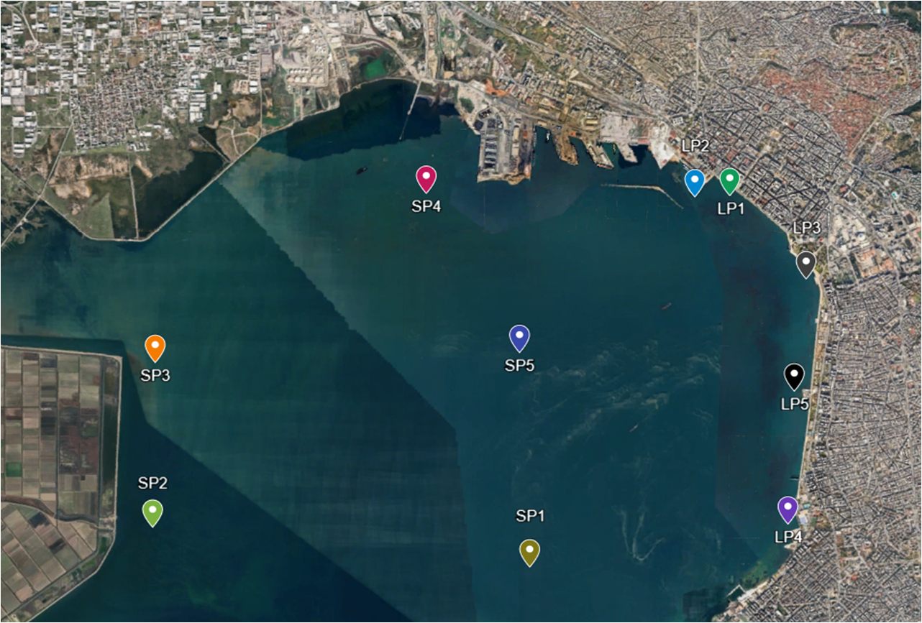
 | Συντεταγμένες Σημείων
 | SP1 | 40°35'28"N 22°54'45"E | LP1 | 40°37'52"N 22°56'22"E
 | SP2 | 40°35'44"N 22°51'42"E | LP2 | 40°37'52"N 22°56'05"E
 | SP3 | 40°36'47"N 22°51'43"E | LP3 | 40°37'20"N 22°56'59"E
 | SP4 | 40°37'53"N 22°53'55"E | LP4 | 40°35'45"N 22°56'50"E
 | SP5 | 40°36'51"N 22°54'40"E | LP5 | 40°36'36"N 22°56'53"E

